1
Article |  |  | PRIX TOTAL | PRIX cumulé
Produit 1 | 125.00 € | 20 | 2,500 € | 2,500.00 €
Produit 2 | 1,500.00 € | 115 | 172,500 € | 175,000.00 €
Produit 3 | 2,600.00 € | 60 | 156,000 € | 331,000.00 €
Produit 4 | 900.00 € | 30 | 27,000 € | 358,000.00 €
TOTAL |  |  | 358,000.00 €

2.2
Relevé des Ventes

 | année 2015 | année 2016 | année 2017
Janvier | 12,252.0 € | 15,066.0 € | 84,521.0 €
Février | 65,213.0 € | 65,845.0 € | 52,107.0 €
Mars | 36,485.0 € | 15,120.0 € | 69,532.0 €
Trimestre 1 | 113,950.0 € | 96,031.0 € | 206,160.0 €
Avril | 15,204.0 € | 23,650.0 € | 45,610.0 €
Mai | 68,510.0 € | 54,972.0 € | 52,697.0 €
Juin | 32,051.0 € | 12,024.0 € | 69,423.0 €
Trimestre 2 | 115,765.0 € | 90,646.0 € | 167,730.0 €
Juillet | 26,584.0 € | 28,492.0 € | 85,426.0 €
Août | 25,489.0 € | 87,952.0 € | 48,752.0 €
Septembre | 21,548.0 € | 61,254.0 € | 26,418.0 €
Trimestre 3 | 73,621.0 € | 177,698.0 € | 160,596.0 €
Octobre | 46,784.0 € | 95,462.0 € | 96,547.0 €
Novembre | 65,894.0 € | 29,654.0 € | 25,849.0 €
Décembre | 29,872.0 € | 85,426.0 € | 89,640.0 €
Trimestre 4 | 142,550.0 € | 210,542.0 € | 212,036.0 €
TOTAL | 445,886.0 € | 574,917.0 € | 746,522.0 €

3.3

ACHATS CADEAUX
Articles |  | Marc | Brenda | Gisèle | Daniel
Poupée |  | 19.99 € | 26.79 € | 24.50 € | 29.99 €
Cravate |  | 24.99 € | 19.89 € | 14.99 € | 27.99 €
Chaussures |  | 78.00 € | 109.99 € | 129.99 € | 100.00 €
Manteau |  | 129.59 € | 108.75 € | 112.76 € | 145.99 €
Patins |  | 159.99 € | 145.99 € | 150.00 € | 119.69 €
Gant |  | 89.99 € | 99.00 € | 110.00 € | 125.99 €
Grille-pain |  | 35.29 € | 28.99 € | 23.99 € | 24.99 €
Cafetière |  | 28.99 € | 32.99 € | 45.99 € | 24.99 €

Total des achats HTVA |  | 566.83 € | 572.39 € | 612.22 € | 599.63 €
TVA | 21% | 119.03 € | 120.20 € | 128.57 € | 125.92 €
Total des achats TVA comprise |  | 685.86 € | 692.59 € | 740.79 € | 725.55 €

5.2
Date d'aujourd'hui |  | 2020-09-28 |  | 365.25


NOM | Prénom | Naissance | Âge
ADJIMI | Fouad | 1967-01-24 | 53 ans
ROUEX | Laurent | 1960-11-14 | 59 ans
BASQUIN | Benoit | 1939-01-07 | 81 ans
LE BOZEC | Sébastien | 1985-09-28 | 35 ans
CERVALLO | Henri | 1962-04-05 | 58 ans
EGLY | Sandrine | 1949-12-25 | 70 ans
UZAN | Mickaël | 1960-07-01 | 60 ans
FRIEDRICH | Kaï | 2008-11-28 | 11 ans
VOUS | Houssam | 2001-12-04 | 18 ans

5.3
Date de départ |  | 2020-09-03
 | 1 semaine = | 1 an = | 1 trimestre =
 | 7 jours | 12 mois | 3 mois
INTERVALLES
Jours | Semaines | Mois | Trimestres | Années
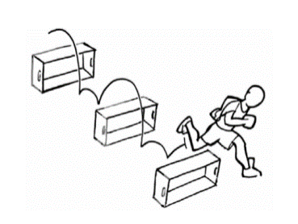
5 | 2 | 2 | 1 | 2
2020-09-03 | 2020-09-03 | 2020-09-03 | 2020-09-03 | 2020-09-03
2020-09-08 | 2020-09-17 | 2020-11-03 | 2020-12-03 | 2022-09-03 12:00:00
2020-09-13 | 2020-10-01 | 2021-01-03 | 2021-03-03 | 2024-09-03
2020-09-18 | 2020-10-15 | 2021-03-03 | 2021-06-03 | 2026-09-03 12:00:00
2020-09-23 | 2020-10-29 | 2021-05-03 | 2021-09-03 | 2028-09-03
2020-09-28 | 2020-11-12 | 2021-07-03 | 2021-12-03 | 2030-09-03 12:00:00
2020-10-03 | 2020-11-26 | 2021-09-03 | 2022-03-03 | 2032-09-03
2020-10-08 | 2020-12-10 | 2021-11-03 | 2022-06-03 | 2034-09-03 12:00:00
2020-10-13 | 2020-12-24 | 2022-01-03 | 2022-09-03 | 2036-09-03

6.1

Nom | Prénom | Sexe | Initiales | Date de naissance | Classe | Matricule
Dumoulin | Tanguy | 1 | TD | 1999-09-24 | 3eBA1 | 1TD 99_3eBA1
Deltour | Nathalie | 2 | ND | 1984-05-28 | 1DB2 | 2ND 84_1DB2
Carbonnelle | Caroline | 2 | CC | 1981-11-20 | 2XC1 | 2CC 81_2XC1
Molineri | Laurent | 1 | LM | 1995-01-13 | 1JB2 | 1LM 95_1JB2
Mahaux | Paul | 1 | PM | 1975-12-05 | 3DD2 | 1PM 75_3DD2

7.1
HONY

Article | Prix uniaire | Quantité | Prix total | Prix cumulé | Pourcentages
Maya | 125.00 € | 20.00 € | 2,500.00 € | 2,500.00 € | 1%
Bary Benson | 1,500.00 € | 115.00 € | 172,500.00 € | 175,000.00 € | 41%
Meli | 2,600.00 € | 60.00 € | 156,000.00 € | 331,000.00 € | 37%
Rucher | 2,900.00 € | 30.00 € | 87,000.00 € | 418,000.00 € | 21%

Total |  | 225.00 € | 418,000.00 € |  | 100%
Quantité

7.2

 | Prix | Stock | Valeur
A1 | 22.45 € | 10,000 kg | 224,500 €
A2 | 18.99 € | 4,500 kg | 85,455 €
A3 | 2.60 € | 30,000 kg | 78,000 €
A4 | 18.50 € | 2,400 kg | 44,400 €
A5 | 30.00 € | 5,000 kg | 150,000 €
A6 | 4.77 € | 10,000 kg | 47,700 €
A7 | 7.87 € | 10,000 kg | 78,700 €

7.3

Tâches | Début | Durée | Fin
Briefing | 2016-02-25 | 1 jour(s) | 2016-02-25
Création du questionnaire | 2016-02-28 | 8 jour(s) | 2016-03-06
Impression du questionnaire | 2016-03-08 | 4 jour(s) | 2016-03-11
Enquêtes sur le terrain | 2016-03-09 | 15 jour(s) | 2016-03-23
Saisie | 2016-03-12 | 15 jour(s) | 2016-03-26
Analyse des données | 2016-03-28 | 3 jour(s) | 2016-03-30
Rédaction du rapport | 2016-04-01 | 8 jour(s) | 2016-04-08
Collecte des remarques | 2016-04-10 | 5 jour(s) | 2016-04-14
Finalisation du rapport | 2016-04-16 | 8 jour(s) | 2016-04-23
Evaluation | 2016-04-28 | 1 jour(s) | 2016-04-28

N° de séries des jours de début et de fin: | 42425.00 |  | 42424.00

Projet

7.4
 |  | Entrepôt 1 | Entrepôt 2 | Entrepôt 3
1 | 2017-01-01 | 2,000 T | 4,000 T | 8,000 T
2 | 2017-02-01 | 1,676 T | 3,256 T | 8,020 T
3 | 2017-03-01 | 1,478 T | 3,100 T | 8,500 T
4 | 2017-04-01 | 1,244 T | 245 T | 4,200 T
5 | 2017-05-01 | 1,000 T | 540 T | 3,000 T
6 | 2017-06-01 | 2,000 T | 4,000 T | 8,000 T
7 | 2017-07-01 | 1,676 T | 3,256 T | 8,020 T
8 | 2017-08-01 | 1,478 T | 3,100 T | 8,500 T
9 | 2017-09-01 | 1,244 T | 20 T | 4,200 T
10 | 2017-10-01 | 1,000 T | 540 T | 3,000 T
11 | 2017-11-01 | 1,478 T | 3,100 T | 8,500 T
12 | 2017-12-01 | 1,000 T | 540 T | 3,000 T

 | Date | Entrepôt 1 | Entrepôt 2 | Entrepôt 3
5 | 2017-05-01 | 1000 T | 540 T | 3000 T

8.1

Clients | Montant Commande | Ristourne | Montant Ristourne
client 1 | 8,000.00 € | NON | 8,000.00 €
client 2 | 7,500.00 € | NON | 7,500.00 €
client 3 | 18,500.00 € | OUI | 18,130.00 €
client 4 | 12,600.00 € | OUI | 12,348.00 €
client 5 | 6,000.00 € | NON | 6,000.00 €
client 6 | 14,000.00 € | OUI | 13,720.00 €
client 7 | 14,000.00 € | OUI | 13,720.00 €
client 8 | 1,200.00 € | NON | 1,200.00 €
client 9 | 11,000.00 € | OUI | 10,780.00 €
client 10 | 100.00 € | NON | 100.00 €
client 11 | 3,000.00 € | NON | 3,000.00 €
client 12 | 800.00 € | NON | 800.00 €

Ristourne | 2%
Si montant > | 10,000.00 €

8.2

Code | TVA
A | 6%
B | 21%

Produit | Code TVA | Taux TVA | PVhTVA | Prix TVAC
Saumon fumé | A | 6% | 10.45 | 11.08
Caviar | B | 21% | 53.26 | 64.44
Pâtes | A | 6% | 6.75 | 7.16
Pesto | A | 6% | 12.3 | 13.04
Huile d'olive | A | 6% | 14.65 | 15.53
Huile de noix | A | 6% | 18.72 | 19.84
Vin | B | 21% | 20.7 | 25.05
Moulin à poivre | B | 21% | 23 | 27.83
Moulin à sel | B | 21% | 25 | 30.25

Code | TVA
A | 6%
B | 12%
C | 21%

Produit | Code TVA | Taux TVA | PVhTVA | Prix TVAC
Saumon fumé | A | 6% | 10.45 | 11.08
Caviar | C | 21% | 53.26 | 64.44
Pâtes | A | 6% | 6.75 | 7.16
Pizza à consommer sur place | B | 12% | 9.5 | 10.64
Pesto | A | 6% | 12.3 | 13.04
Huile d'olive | A | 6% | 14.65 | 15.53
Huile de noix | A | 6% | 18.72 | 19.84
Margarine | B | 12% | 2.15 | 2.41
Vin | C | 21% | 20.7 | 25.05
Moulin à poivre | C | 21% | 23 | 27.83
Moulin à sel | C | 21% | 25 | 30.25

8.3
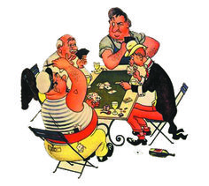
Joueurs | Arnaud | Paul | Pierre
Score 1 | 89 | 45 | 78
Score 2 | 41 | 23 | 57
Total | 130 | 68 | 135
Résultat | Gagné | Perdu | Gagné

Gagnant si points > |  | 100

8.4
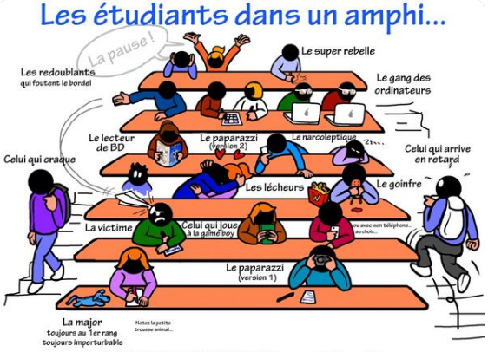
Etudiant | Math | Français | Histoire | Moyenne | Résultat
Luc | 8 | 15 | 9 | 10.67 | Admis
Pierre | 4 | 15 | 16 | 11.67 | Admis
Paul | 11 | 6 | 8 | 8.33 | Non admis
André | 17 | 16 | 3 | 12.00 | Admis
Laurent | 7 | 7 | 10 | 8.00 | Non admis
Murielle | 6 | 5 | 13 | 8.00 | Non admis
Anne | 14 | 13 | 7 | 11.33 | Admis

Admission > | 10

8.5-Infos

Informations tarifaires

 | coût par jour et par personnes | En italiques: Nom à donner à la cellule.
Enfants | 14.40 € | Tranche 1 | CoûtEnfant
18 à 25 ans | 16.00 € | Tranche 2 | Coût1
25 à 35 ans | 18.00 € | Tranche 3 | Coût2
+ 35 ans | 19.00 € | Tranche 4 | Coût3

Coût par km pour le groupe | 0.25 € |  | CoûtKM
Taxe de séjour / personne | 1.50 € | 18 ans | Taxe | Age
Assurance / personne | 18.00 € |  | Assur
Remise | 10% | 30 personnes | Remise | NombrePers
Frais de gestion | 12% | hors taxe | Frais

8.5-Coûts

 | Nombre | "Coût par jour et par personne" | Coût du séjour | Taxe de séjour | Assurance
Enfants | 0 | 14.40 € | 0.00 € | 0.00 € | 0.00 €
18 à 25 ans | 15 | 16.00 € | 3,600.00 € | 22.50 € | 270.00 €
25 à 35 ans | 5 | 18.00 € | 1,350.00 € | 7.50 € | 90.00 €
+ 35 ans | 11 | 19.00 € | 3,135.00 € | 16.50 € | 198.00 €

Nbre de membres du groupe | 31

Récapitulatif
Coût du séjour | 8,085.00 €
Taxe de séjour | 46.50 €
Assurance | 558.00 €
Coût par km pour groupe | 300.00 €

Remise | 808.50 €

Frais de gestion | 1,073.16 €

Coût total | 9,254.16 €
Coût moyen pp. | 298.52 €

Nombre de jours | 15 Jours
Nombre KM | 1200 KM

8.6

Prix des entrées
< | 600 | 8.70 €
> |  | 14.80 €

 | Places vendues | Cumul des places | Chiffres d'affaires
2020-12-01 | 25 | 25 | 217.50 €
2020-12-02 | 26 | 51 | 443.70 €
2020-12-03 | 32 | 83 | 722.10 €
2020-12-04 | 50 | 133 | 1,157.10 €
2020-12-05 | 75 | 208 | 1,809.60 €
2020-12-06 | 68 | 276 | 2,401.20 €
2020-12-07 | 75 | 351 | 3,053.70 €
2020-12-08 | 82 | 433 | 3,767.10 €
2020-12-09 | 49 | 482 | 4,193.40 €
2020-12-10 | 76 | 558 | 4,854.60 €
2020-12-11 | 46 | 604 | 5,535.40 €
2020-12-12 | 10 | 614 | 5,683.40 €
2020-12-13 | 53 | 667 | 6,467.80 €
2020-12-14 | 65 | 732 | 7,429.80 €
2020-12-15 | 28 | 760 | 7,844.20 €
2020-12-16
Total des places vendues |  | 760
Objectif |  | 1000 | 76%

9.1

GESTION DU STOCK
PRODUIT | Pays d'origine | Quantité commandée | Quantité vendue | Stock disponible
Pommes (cat A) | Suisse | 1200 kg | 1000 kg | 200 kg | Suisse | Pommes (cat A)
Pommes (cat A) | France | 1200 kg | 230 kg | 970 kg | France | Pommes (cat A)
Pommes (cat C) | Italie | 1200 kg | 400 kg | 800 kg | Italie | Pommes (cat C)
Poires (oc) | Suisse | 800 kg | 690 kg | 110 kg | Espagne | Poires (oc)
Poires | France | 3000 kg | 2700 kg | 300 kg | Portugal | Poires
Pommes (cat B) | Suisse | 2000 kg | 1000 kg | 1000 kg | Maroc | Pommes (cat B)
Oranges sanguines | Espagne | 800 kg | 670 kg | 130 kg |  | Oranges sanguines
Oranges | Italie | 1500 kg | 500 kg | 1000 kg |  | Oranges
Bananes | Portugal | 1300 kg | 500 kg | 800 kg |  | Bananes
Bananes | Espagne | 1200 kg | 900 kg | 300 kg |  | Mandarines
Mandarines | Espagne | 900 kg | 900 kg | 0 kg |  | Abricots
Mandarines | Italie | 1100 kg | 400 kg | 700 kg |  | Kiwi
Abricots | Italie | 1200 kg | 400 kg | 800 kg |  | Pêches
Kiwi | Espagne | 1700 kg | 400 kg | 1300 kg
Abricots | Espagne | 900 kg | 600 kg | 300 kg
Pêches | Espagne | 1000 kg | 400 kg | 600 kg
Oranges | Maroc | 2000 kg | 2000 kg | 0 kg

Total des fruits vendus: Provenance = |  | Suisse | 2690

Nbre de produits/catégories: Provenance = |  | Italie | 4

Combien de pays vendent des (choisir fruits): |  | Poires | 1

Moyenne des fruits vendus (tous pays confondus): |  |  | 805.29411765

Moyenne des fruits vendus: Provenance = |  | Espagne | 645

Somme des fruits vendus: |  |  | 13690

Nbre d'articles en stock: |  |  | 15

La somme des fruits vendus par les pays dont la dernière lettre est un "e" |  |  |  | 11190
La somme des fruits vendus par les pays dont la dernière lettre n'est pas un "e" |  |  |  | 2500
La somme des fruits vendus dont la deuxième lettre est un "o" |  |  |  | 6020

9.2

Suivi des paiements
 | Mois de | Septembre
N° Facture | Montant | Mode de règlement E / V / C
20031010 | 120.00 € | E
20031015 | 1,236.00 € | V
20030998 | 85.00 € | E
20031002 | 23,654.00 € | C
20031018 | 456.00 € | V
20031006 | 7,569.00 € | C
20031020 | 3,246.00 € | C
20031019 | 1,200.00 € | E
Total | 37,566.00 €

E | Espèces | Total | 1,405.00 €
V | Virement | Total | 1,692.00 €
C | Comptant | Total | 34,469.00 €
 |  | TOTAL | 37,566.00 €

9.3
Véhicules |  | Nbr de Clients satisfaits sur 100 clients interrogés | Ecart / Moyenne générale
601 | E | 62 | 7.8
601 | D | 67 | 12.8

602 | E | 29 | -25.2
602 | D | 54 | -0.2
603 | E | 56 | 1.8
603 | D | 63 | 8.8
500 | E | 29 | -25.2
500 | D | 76 | 21.8
820 | E | 45 | -9.2
820 | D | 65 | 10.8
750 | D | 50 | -4.2

Moyenne Essence |  | 44.2
Moyenne Diesel |  | 62.5
Moyenne générale |  | 54.2

10.1
Acteur | Sexe | Nationalité | Nbre de films | Nombre d'entrées | T1 | T2 | T3 | T4 | T5 | T6
BRAD KITT | H | US | 16 | 135 millions | Oui | Rien | Oui | Rien | Rien | Oui
TOM BRUISE | H | SK | 12 | 210 millions | Rien | Oui | Oui | Rien | Oui | Rien

MELANIE GRIFEE | F | SK | 8 | 170 millions | Rien | Rien | Rien | Rien | Rien | Rien
LEO DI CARPACCIO | H | IT | 11 | 250 millions | Rien | Oui | Oui | Rien | Oui | Rien
MEL GIBBON | H | AUS | 14 | 150 millions | Oui | Rien | Oui | Rien | Rien | Rien
KEVIN KLOSTER | H | UK | 15 | 192 millions | Oui | Rien | Oui | Rien | Rien | Rien
BARBARA STRESSANTE | F | US | 11 | 247 millions | Rien | Oui | Oui | Rien | Oui | Rien
ROBERT DE RINO | H | IT | 19 | 16 millions | Oui | Rien | Oui | Rien | Rien | Rien
 |  |  | Nombre de trophées

T1 : attribué aux acteurs qui ont tourné dans plus de 12 films |  |  |  |  |  | 12
T2 : attribué aux acteurs qui ont tourné dans des films ayant dépassé 200 millions d’entrées |  |  |  |  |  |  |  |  | 200
T3 : attribué aux acteurs qui ont, soit tourné dans plus de 12 films, soit dépassé 200 millions d’entrées
T4 : attribué aux acteurs qui ont tourné dans plus de 12 films et dépassé 200 millions d’entrées
T5 : attribué à quiconque a dépassé 200 millions d’entrées et aux actrices qui ont tourné dans plus de 12 films
T6 : attribué aux acteurs américains et aux actrices scandinaves, qui ont tourné dans plus de 12 films

10.2

Consignes
Fenêtre | Porte | Message
- | - | -
O | F | Attention une des 2 est ouverte
F | O | Attention une des 2 est ouverte
- | O | Attention il manque une info
- | F | Attention il manque une info
O | - | Attention il manque une info
F | - | Attention il manque une info | Capteur
O | O | Attention les 2 sont ouvertes | F | Fermé
F | F | OK | O | Ouvert
 |  |  | - | Défaillant

Fenêtre | Porte | Message
O | O | Attention les 2 sont ouvertes

10.3
NOM | Age | Ancienneté | CA mensuel | Nbre d'enfants | Primes
BROEKAERT | 50 ans | 7 ans | 1,100.00 € | 1 | Groupe 1
CORNET | 50 ans | 6 ans | 870.00 € | 3 | Groupe 3
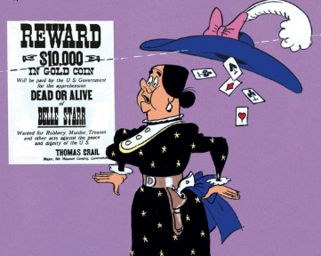
COZZANI | 25 ans | 5 ans | 980.00 € | 3 | Groupe 3
D'HOLLANDER | 25 ans | 4 ans | 2,000.00 € | 0 | Non
DAUBRESSE | 50 ans | 7 ans | 1,000.00 € | 3 | Groupe 1
de SCHAETZEN | 50 ans | 7 ans | 1,000.00 € | 2 | Groupe 1
DECROUPETTE | 50 ans | 5 ans | 1,000.00 € | 2 | Groupe 2
DENIS | 35 ans | 8 ans | 1,200.00 € | 1 | Groupe 1
FONTAINE | 42 ans | 6 ans | 1,200.00 € | 1 | Groupe 3
LEMMENS | 51 ans | 7 ans | 1,100.00 € | 0 | Groupe 1
LEMONNIER | 51 ans | 7 ans | 1,000.00 € | 3 | Groupe 1
NICOLAS | 51 ans | 5 ans | 1,000.00 € | 2 | Groupe 2
ROSIERS | 51 ans | 6 ans | 1,000.00 € | 3 | Groupe 2
SIX | 20 ans | 3 ans | 2,000.00 € | 3 | Groupe 4

 | Année | CA
Groupe 1 | 7 | 1000
Groupe 2 | 50 | 1000
Groupe 3 | 5 | 3 enfants
Groupe 4 |  | 2000

Test 1
2020-11-30


Taux de TVA applicable | 21%

Cabinet Zelder-Carvani - CabZC

Prestations | Code prestation | Prix horaire | Nombre d'heures | Honoraires hors TVA | Honoraires TVAc
Divorces | CabZCDi | 200.00 € | 6000 heures | 1,200,000 € | 1,452,000 € |  | INSTRUCTIONS
Conseils | CabZCCo | 150.00 € | 8000 heures | 1,200,000 € | 1,452,000 € | 1. | En A1, insérez la date du jour avec le format adéquat.
Immobilier | CabZCIm | 250.00 € | 5600 heures | 1,400,000 € | 1,694,000 € | 2. | En colonne B, donnez un code aux prestations du cabinet comme suit :
Drogue | CabZCDr | 275.00 € | 4100 heures | 1,127,500 € | 1,364,275 € |  | 5 dernières lettres de A7 + 2 premières lettres de chaque prestation.
Racisme | CabZCRa | 125.00 € | 2300 heures | 287,500 € | 347,875 € | 3. | En colonne D, faites en sorte de faire apparaître la mention "heures".
Total |  |  |  | 5,215,000 € | 6,310,150 € | 4. | En colonne E, calculez le montant des honoraires hTVA.
 |  |  |  |  |  | 5. | En colonne E, faites apparaître AUTOMATIQUEMENT les montants inférieurs à 1 200 000 € en orange et gras.
 |  |  |  |  |  | 6. | En colonne F, calculez le montant des honoraires TVAc.
Prestations les plus chères |  | 275.00 € |  |  |  | 7. | En E15 et E16, calculez le montant total des honoraires hTVA et TVAc.
 |  | 200.00 € |  |  |  | 8. | En C18, faites apparaître le montant des prestations les plus chères.
 |  |  |  |  |  | 9. | En C19, faites apparaître la moyenne du montant des prestations.
 |  |  |  |  |  | 10. | Formatez les cellules en € quand nécessaire.
 |  |  |  |  |  | 11. | Formatez automatiquement les en-têtes des colonnes (ligne 9).
 |  |  |  |  |  | 12. | Tracez une ligne en "morse", gras, vert entre les lignes 14 et 15.
 |  |  |  |  |  | 13. | Nommez Feuil1 : Calculs & Feuil2 : Graphique
 |  |  |  |  |  | 14. | Insérez dans la feuille Graphique un graphique en histogrammes reprenant les honoraires hTVA pour chaque prestation.
 |  |  |  |  |  | 15. | Donnez un titre à ce graphique.
 |  |  |  |  |  |  | Regardez le résultat final dans la feuille RESULTATS ATTENDUS.

Test 1.1
Honoraires hors TVA
 | Honoraires hors TVA
Divorces | 1,200,000
Conseils | 1,200,000
Immobilier | 1,400,000
Drogue | 1,127,500
Racisme | 287,500

Test 1.2
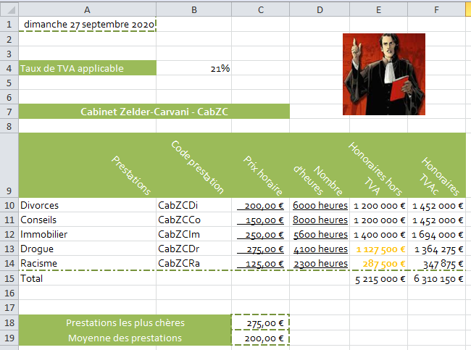

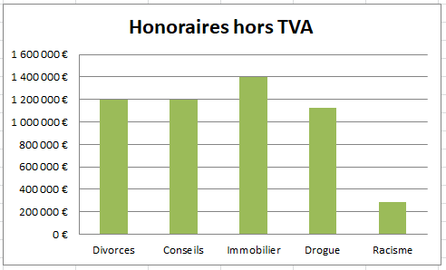

11.1

Tableau des remises |  | Montant des achats | Remise | Montant remise déduite
Montant | Taux | 4,000.00 € | 0% | 4,000.00 €
0 | 0%
4,500.00 € | 1%
9,100.00 € | 2%
13,700.00 € | 3%
18,300.00 € | 4%
22,900.00 € | 5%
27,500.00 € | 6%
32,100.00 € | 7%
36,700.00 € | 8%

11.4
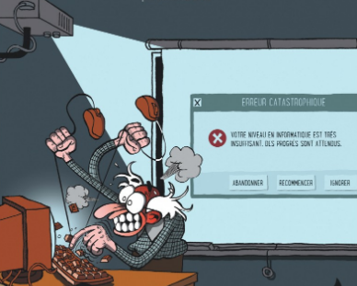
Note SEUIL | 0 | 8 | 10 | 12 | 14
Grade en lettre | E | D | C | B | A

Nombre d'étudiants | 1 | 3 | 4 | 3 | 7 | 18

Etudiants | Test nov | Exa janv | Exa juin | RESULTAT |  | Classement
 |  |  |  | Note | Lettre
 | 5% | 25% | 70% | 100%
AUDOUARD | 6 | 4.5 | 7 | 6.325 | E | 18
AVRAMOVIC | 15 | 15 | 14 | 14.3 | A | 7
BEAUFAY | 15 | 15 | 16 | 15.7 | A | 5
BERTHEREAU | 7 | 7 | 8.5 | 8.05 | D | 17
BERVOETS | 14 | 15 | 17 | 16.35 | A | 1
BURG | 12 | 13 | 10.8 | 11.41 | C | 13
COLLARD | 10 | 11 | 12 | 11.65 | C | 12
DE SMAELE | 9 | 5 | 11.7 | 9.89 | D | 15
de VILLENFAGNE | 7 | 8 | 14 | 12.15 | B | 10
d'HOOP | 17 | 18 | 15 | 15.85 | A | 4
HAQUENNE | 16 | 16 | 16.5 | 16.35 | A | 2
LARDINOIS | 14 | 11 | 12 | 11.85 | C | 11
LUYCX | 15 | 12 | 16 | 14.95 | A | 6
MALBEC | 11 | 12 | 11 | 11.25 | C | 14
NABOR | 14 | 10 | 12.8 | 12.16 | B | 9
RODELET | 15 | 14 | 17 | 16.15 | A | 3
ROISIN | 10 | 12 | 14 | 13.3 | B | 8
SEL | 16 | 10 | 8 | 8.9 | D | 16

 | 12.4 | 11.6 | 13.0
 |  | Nbre d'étudiants ayant été évalués : |  |  | 18

11.6_Données
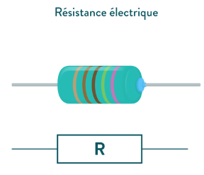
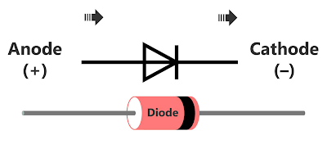
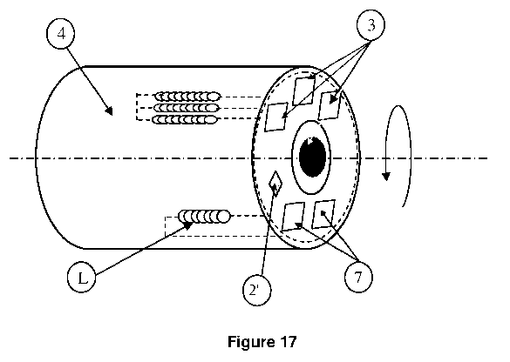
Code article | Libellé article | Groupe article | Objectif annuel CA | PV 1 | PV 2 | Taux de TVA | Code pays fabrication
1256 | blook14 | D001 | 7,000,000.00 € | 4.34 € | 4.30 € | 6% | 180
1456 | bas15 | R001 | 4,000,000.00 € | 1.23 € | 1.19 € | 21% | 170
2565 | bas12 | R001 | 5,000,000.00 € | 21.50 € | 20.00 € | 21% | 170
2589 | @cond45 | C001 | 25,000,000.00 € | 7.50 € | 6.50 € | 21% | 200
3698 | =bas12 | R001 | 1,000,000.00 € | 4.12 € | 3.78 € | 21% | 190

Le prix de vente utilisé est toujours le PV1
sauf pour les résistances si la quantité vendue est supérieure à |  |  |  |  | 10000 pièces

Légende |  | Codes pays
R001 | résistances | 170 | Belgique
D001 | diodes | 180 | France
C001 | condensateurs | 190 | Italie
 |  | 200 | Allemagne

